DET_LAYOUT_PREF
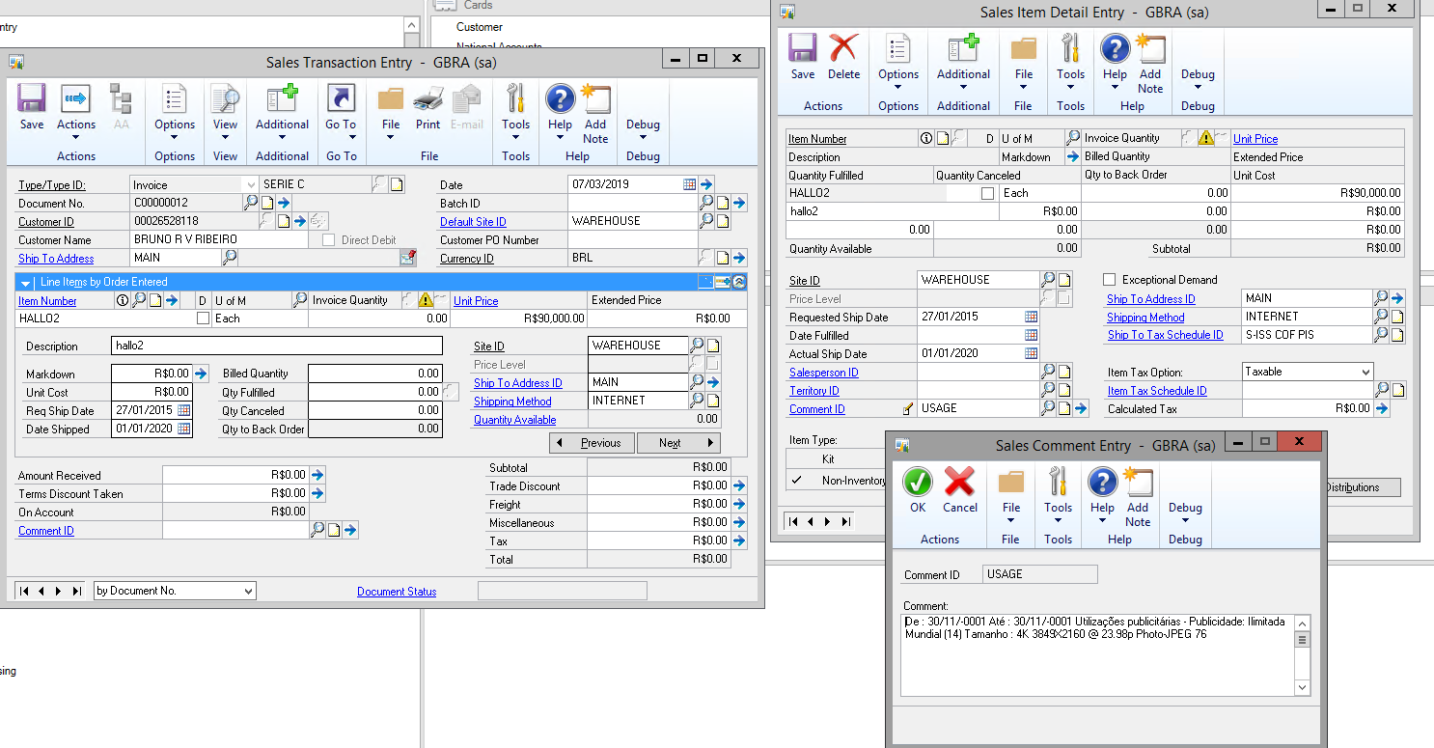
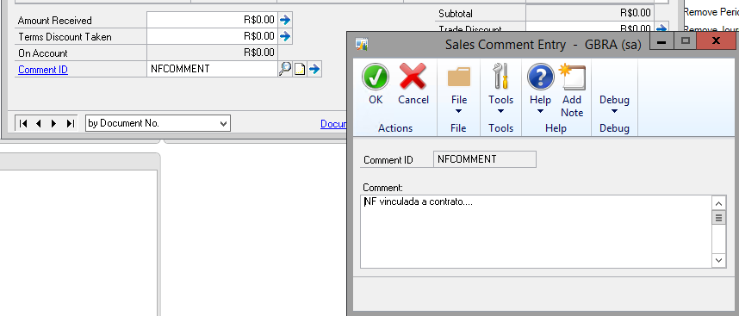
 | Posição Inicial | Posição Final |  |  | Preenchimento Obrigatório (S/N) |  |  | Campos en GP
Campo |  |  | Tamanho | Formato |  | Conteúdo
1) Tipo de registro | 1 | 1 | 1 | Numérico | S | Deve ser preenchido com valor “2”, indicando linha de detalhe. | Contenido Fijo “1”
2) Tipo do RPS | 2 | 6 | 5 | Texto | S | Informe o Tipo do RPS emitido com 05 posições. | Contenido Fijo “RPS”
 |  |  |  |  |  | Tipos Válidos
 |  |  |  |  |  | ü RPS – Recibo Provisório de Serviços
 |  |  |  |  |  | ü RPS-M – Recibo Provisório de Serviços proveniente de Nota Fiscal Conjugada (Mista)
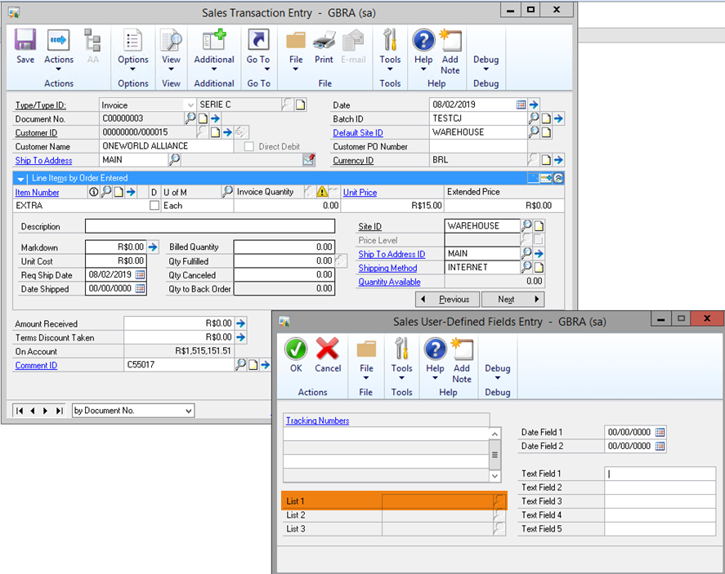
3) Série do RPS | 7 | 11 | 5 | Texto | N | Informe a Série do RPS com 05 posições. | Tenemos 2 tipos de series que VIENE del Sodatech:

 |  |  |  |  |  |  | série B – son los documentos del tipo RF-Royalt free
 |  |  |  |  |  |  | Série C- son los documentos de foto RM- y documentos RR com la poducion de Video

 |  |  |  |  |  |  | Orígene: este campo viene del Sodatech

4) Número do RPS | 12 | 23 | 12 | Numérico | S | Informe o Número do RPS com 12 posições. | El mismo numero de la Sodatech
5) Data de Emissão do RPS | 24 | 31 | 8 | AAAAMMDD | S | Informe a Data de emissão do RPS no formato AAAAMMDD. | El mismo campo de la Sodatech | Ventana Sales Transaction Entry: Date
6) Situação do RPS | 32 | 32 | 1 | Caractere | S | Informe a Situação do RPS com 01 posição. | Vamos poner por default T | Ventana Sales user defined fields entry
 |  |  |  |  |  | b) NFS-e emitidas a partir de 23/02/2015: O campo “Situação do RPS” poderá ser preenchido com: |  | Lista 1
 |  |  |  |  |  | T – Tributado em São Paulo
 |  |  |  |  |  | F – Tributado Fora de São Paulo
 |  |  |  |  |  | A – Tributado em São Paulo, porém Isento
 |  |  |  |  |  | B – Tributado Fora de São Paulo, porém Isento
 |  |  |  |  |  | D – Tributado em São Paulo com isenção parcial
 |  |  |  |  |  | M – Tributado em São Paulo, porém com indicação de imunidade subjetiva
 |  |  |  |  |  | N – Tributado fora de São Paulo, porém com indicação de imunidade subjetiva
 |  |  |  |  |  | R – Tributado em São Paulo, porém com indicação de imunidade objetiva
 |  |  |  |  |  | S – Tributado fora de São Paulo, porém com indicação de imunidade objetiva
 |  |  |  |  |  | X –Tributado em São Paulo, porém Exigibilidade Suspensa
 |  |  |  |  |  | V –Tributado Fora de São Paulo, porém Exigibilidade Suspensa
 |  |  |  |  |  | P – Exportação de Serviços
 |  |  |  |  |  | C – Cancelado

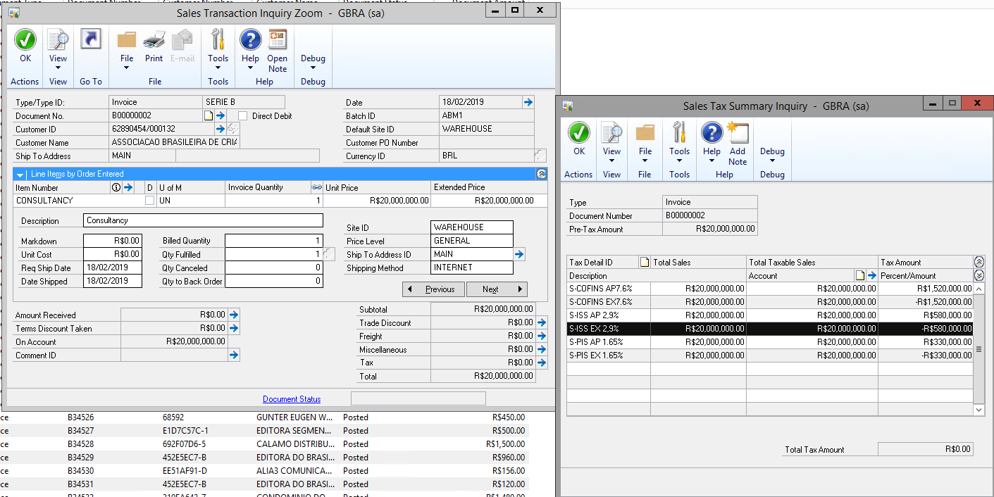
 |  |  |  |  |  | Observação: a partir de 23/02/2015 as indicações de I - Isenção/Imunidade, J – ISS Suspenso por Decisão Judicial ou E – Extraviado não mais poderão ser utilizadas. O prestador de serviços deverá indicar: “A”, “B”, “M”, “N”, “X” ou “V”, conforme o caso.
7) Valor dos Serviços | 33 | 47 | 15 | Numérico | S | Informe o Valor dos Serviços com 15 posições. Campo obrigatório caso a situação do RPS seja diferente de “C” (Cancelado) e “E” (Extraviado). |  | Total factura
 |  |  |  |  |  | Exemplo:
 |  |  |  |  |  | R$ 500,85 – 000000000050085
 |  |  |  |  |  | R$ 500,00 – 000000000050000
8) Valor das Deduções | 48 | 62 | 15 | Numérico | S | Informe o Valor das Deduções com 15 posições. Exemplo: |  | Total descuentos
 |  |  |  |  |  | R$ 500,85 – 000000000050085
 |  |  |  |  |  | R$ 500,00 – 000000000050000
9) Código do Serviço Prestado | 63 | 67 | 5 | Numérico | S | Informe o Código do Serviço do RPS com 05 posições. Este código deve pertencer à lista de serviços. |  | Ventana Items maintenance: Código corto de 5 caracteres
10) Alíquota | 68 | 71 | 4 | Numérico | S | Informe o Valor da Alíquota com 4 posições. Exemplo:
 |  |  |  |  |  | 5,00% – 0500 |  | Ventana Sales tax summary inquiry:
 |  |  |  |  |  | 2,75% – 0275 |  | Campo tax amount del Tax schedule id S-ISS | Debe contener el id de impuesto S-ISS… La tasa debe ser de 4 caracteres sin punto En todos los casos, excepto las notas Producao, la tasa es de 2.9% En el caso de Producao, el usuario debe modificar el id de impuesto correcto. Esto sucede pocas veces al año | El cálculo está basado en el cliente
 |  |  |  |  |  | Obs.: O conteúdo deste campo será ignorado caso a tributação ocorra no município (Situação do RPS = ‘T’ )
11) ISS Retido | 72 | 72 | 1 | Numérico | S | 1 para ISS Retido pelo Tomador. | 4 | Ventana Sales user defined fields entry
 |  |  |  |  |  | 2 para Nota Fiscal sem ISS Retido. |  | Lista 2
 |  |  |  |  |  | 3 para ISS Retido pelo Intermediário.
12) Indicador de CPF/CNPJ do Tomador | 73 | 73 | 1 | Numérico | S | Este campo indica o tipo de dados que serão fornecidos no campo CPF/CNPJ do Tomador
 |  |  |  |  |  | 1 para CPF. |  | 2 - cuando cnpj = 14 caracteres sin puntos y guiones 1 - cuando cpf = 11 caracteres sin puntos y guiones 3 - cuando el cpf o cnpj esté vacío
 |  |  |  |  |  | 2 para CNPJ.
 |  |  |  |  |  | 3 para CPF não-informado.
13) CPF ou CNPJ do Tomador | 74 | 87 | 14 | Numérico | S | Informe o CNPJ do tomador com 14 posições ou CPF do tomador com 11 posições. |  | Ventana Customer Maintenance Options: Tax registration
 |  |  |  |  |  | O conteúdo deste campo será ignorado caso o campo 14 esteja preenchido. |  | cnpj/cpf/vacío | Actualizar este campo para todos los clientes existentes de GP
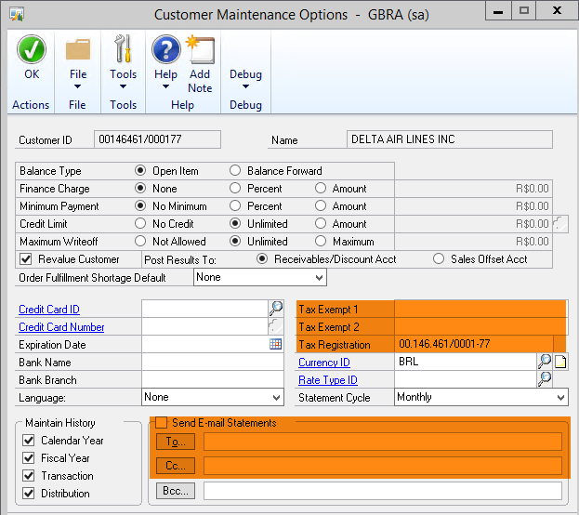
14) Inscrição Municipal do Tomador | 88 | 95 | 8 | Numérico | N | Informe a Inscrição Municipal do Tomador, com 8 posições. |  | Ventana Sales user defined fields entry
 |  |  |  |  |  | ATENÇÃO!!! Este campo só deverá ser preenchido para tomadores estabelecidos no município de São Paulo (CCM). |  | Text field 1 | 8 caracteres
 |  |  |  |  |  | Quando este campo for preenchido, seu conteúdo será considerado como prioritário em relação ao campo de CPF/CNPJ do Tomador, sendo utilizado para identificar o Tomador e recuperar seus dados da base de dados da Prefeitura.
15) Inscrição | 96 | 107 | 12 | Numérico | N | Este campo será ignorado caso seja |  | Ventana Customer Maintenance Options: Tax exempt 2
Estadual do |  |  |  |  |  | fornecido um CPF/CNPJ ou a Inscrição |  |  | 12 caracteres | Actualizar este campo para todos los clientes existentes de GP
Tomador |  |  |  |  |  | Municipal do tomador pertença ao município
 |  |  |  |  |  | de São Paulo.
16) Nome/ Razão Social do Tomador | 108 | 182 | 75 | Texto | S (*) | (*) Este campo é obrigatório apenas para tomadores Pessoa Jurídica (CNPJ) |  | Ventana Customer Maintenance: Nombre cliente
 |  |  |  |  |  | Este campo será ignorado caso seja fornecido um CPF/CNPJ ou a Inscrição Municipal do tomador pertença ao município de São Paulo.
17) Tipo do Endereço do Tomador (Rua, Av, ...) | 183 | 185 | 3 | Texto | (*) |  |  | Ventana Customer Maintenance: Address 1

 |  |  |  |  |  | (*) Estes campos são obrigatórios apenas para tomadores pessoa jurídica (CNPJ informado)
18) Endereço do Tomador | 186 | 235 | 50 | Texto | (*) |  |  | Ventana Customer Maintenance: Address 1
19) Número do Endereço do Tomador | 236 | 245 | 10 | Texto | N | O conteúdo destes campos será ignorado caso seja fornecido um CPF/CNPJ ou a Inscrição Municipal do tomador pertença ao município de São Paulo. |  | Ventana Customer Maintenance: Address 2
20) | 246 | 275 | 30 | Texto | N |  |  | No se usa
Complemento do Endereço do Tomador
21) Bairro do Tomador | 276 | 305 | 30 | Texto | (*) |  |  | Ventana Customer Maintenance: Address 3
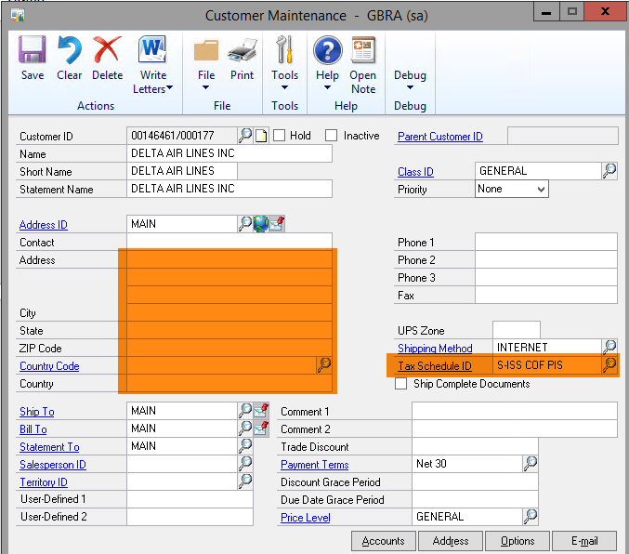
22) Cidade do Tomador | 306 | 355 | 50 | Texto | (*) | (*) Estes campos são obrigatórios apenas para tomadores pessoa jurídica (CNPJ informado). |  | Ventana Customer Maintenance: City
23) UF do Tomador | 356 | 357 | 2 | Texto | (*) | Se os campos Cidade/UF forem preenchidos e não forem encontrados na base de dados da Prefeitura, o sistema irá pesquisar a cidade correspondente ao CEP (se este for informado). |  | Ventana Customer Maintenance: State
24) CEP do Tomador | 358 | 365 | 8 | Numérico | (*) |  |  | Ventana Customer Maintenance: zip code
 |  |  |  |  |  | Note que apenas tomadores cuja Cidade / UF seja igual a SÃO PAULO / SP, irão receber créditos.
25) Email do Tomador | 366 | 440 | 75 | Texto | N (*) | Campo contendo o e-mail do tomador | 8/2/19 Jcf. Se requiere 4 o más direcciones. Se puede tomar del cliente | Ventana Customer Maintenance options: Send e-mail To, Cc
26) | 441 | 441+ (N-1) | N | Texto | S | Texto contínuo descritivo dos serviços. O conjunto de caracteres correspondentes ao código ASCII 13 e ASCII 10 deverá ser substituído pelo caracter | (pipe ou barra vertical. ASCII 124). |  | Ventana Sales Transaction
Discriminação dos Serviços |  |  | (N ≤ 1000) |  |  |  |  | Usar el detalle de la factura cuya cantidad es cero
 |  |  | (*) |  |  |  |  | Item number, description, unit price
 |  |  |  |  |  | Exemplo: |  | Req ship date, date shipped | Se usa para Start date y End date
 |  |  |  |  |  | Digitado na NFS-e |  | Ventana Sales comment entry: Comment a nivel item | Se usa para indicar el Usage y también el Financial notes
 |  |  |  |  |  | “Lavagem de carro |  | Ventana Sales comment entry: Comment a nivel factura | Se usa para comentarios adicionales de la factura
 |  |  |  |  |  | com lavagem de motor”
 |  |  |  |  |  | Preenchimento do arquivo:
 |  |  |  |  |  | “Lavagem de carro|com lavagem de motor”
 |  |  |  |  |  | Não devem ser colocados espaços neste campo para completar seu tamanho máximo, devendo o campo ser preenchido apenas com conteúdo a ser processado / armazenado.
 |  |  |  |  |  | (*) Este campo é impresso num retângulo com 95 caracteres (largura) e 24 linhas (altura). É permitido (não recomendável), o uso de mais de 1000 caracteres. Caso seja ultrapassado o limite de 24 linhas, o conteúdo será truncado durante a impressão da Nota.
Caractere de Fim de Linha | 441 + N | 442 + N | 2 | ASCII(13) + ASCII(10) | S | Caractere de Fim de Linha (Chr(13) + Chr(10)).

